Worksheet
Изображение* | ID | Код | Артикул* | Название товара* | Цена, руб.* | Основной | Удаленный | В пути | 0 | Ваш заказ
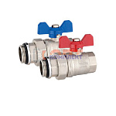 | 819413 | STP-410004 | VR1102A | Пара прямых шар. кранов полусгон с доп. упл 1" (синяя красная бабочки) (2/24шт) | 2 124.43 руб. | 7 | 0 | 0 | пар |  | 0
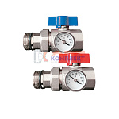 | 837305 | VER-000129 | VR1102B | Пара прямых шар. кранов полусгон с доп. упл 1" С ТЕРМОМЕТРАМИ (синяя красная бабочки) (2/24шт) | 3 441.03 руб. | >10 | 0 | 0 | пар |  | 0
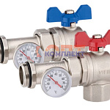 | 819415 | STP-410006 | VR1105 | Пара угловых шар. кранов с термометрами полусгон с доп. упл 1" (синяя красная бабочки) (2/24шт) | 3 658.03 руб. | >10 | 0 | 0 | шт |  | 0
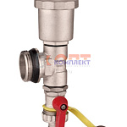 | 819416 | STP-410007 | VR1108 | ПАРА тройников коллек.в сборе1"(тройник,воздух. дренажный кран) (50/2шт) | 2 202.84 руб. | >10 | 0 | 0 | пар |  | 0
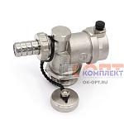 | 871396 | VER-000302 | VR165 | Тройник коллекторный в сборе1"(тройник,воздух. дренажный кран) (40/1шт) | 869.83 руб. | >10 | 0 | 0 | шт |  | 0

